バスルート
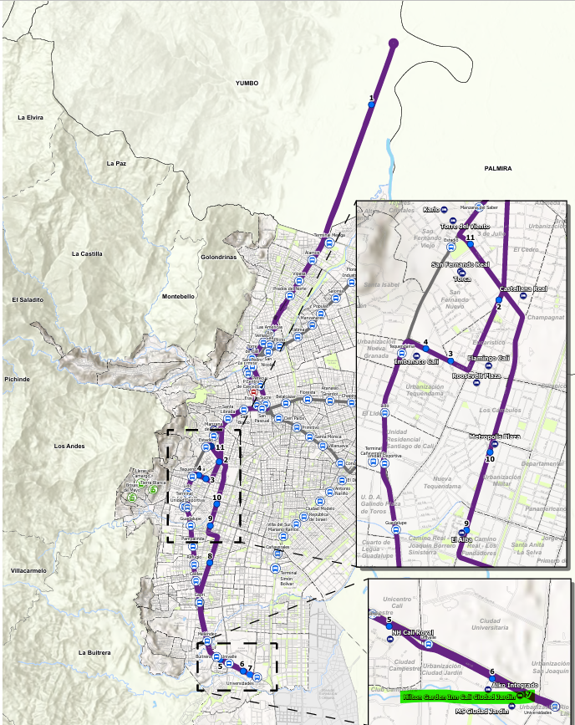
バスルート | https://s3.amazonaws.com/cbddocumentspublic-imagebucket-15w2zyxk3prl8/660c5c33622c461a09840bf79eec5355-2
最寄りバス停 | Hotel MS / Hotel Hilton, Calle 15 A #100 21, Ciudad Jardín, Cali, Valle del Cauca
１周： | 120分

